Graf1
Encuesta de Expectativas Económicas Septiembre 2020
Inflación en el mes ( variaciones en % )
Nro. respuestas: 53 Mediana: 0,2%

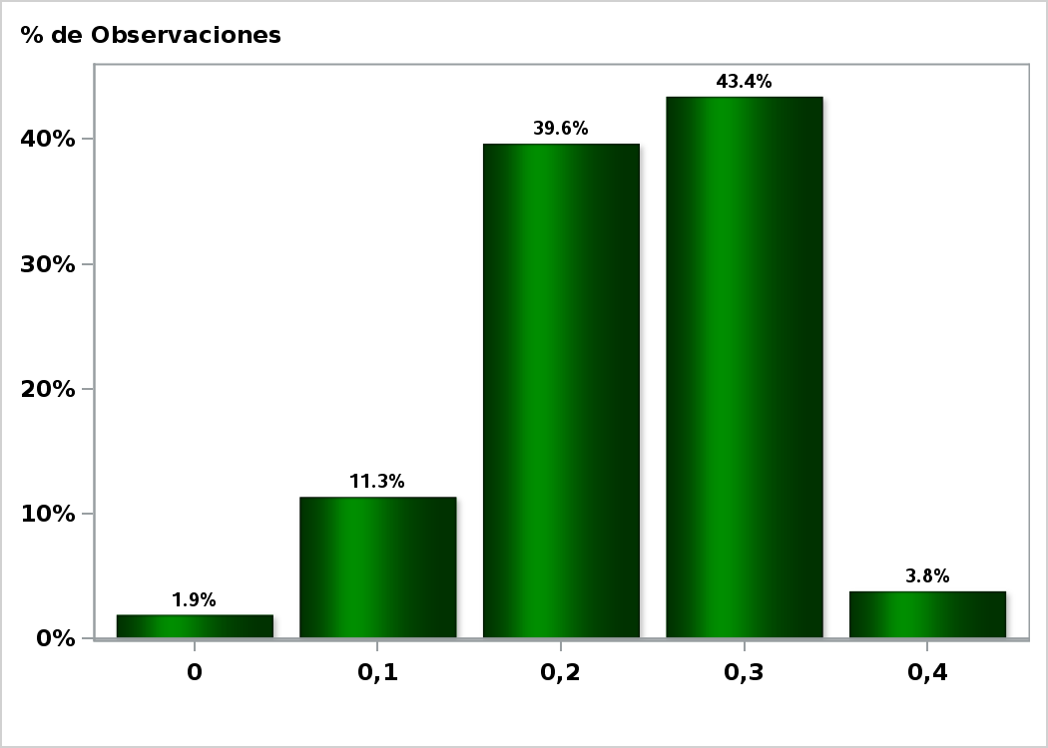

Click para volver al Resumen

Graf2
Encuesta de Expectativas Económicas Septiembre 2020
Inflación en el mes siguiente ( variaciones en % )
Nro. respuestas: 52 Mediana: 0,3%

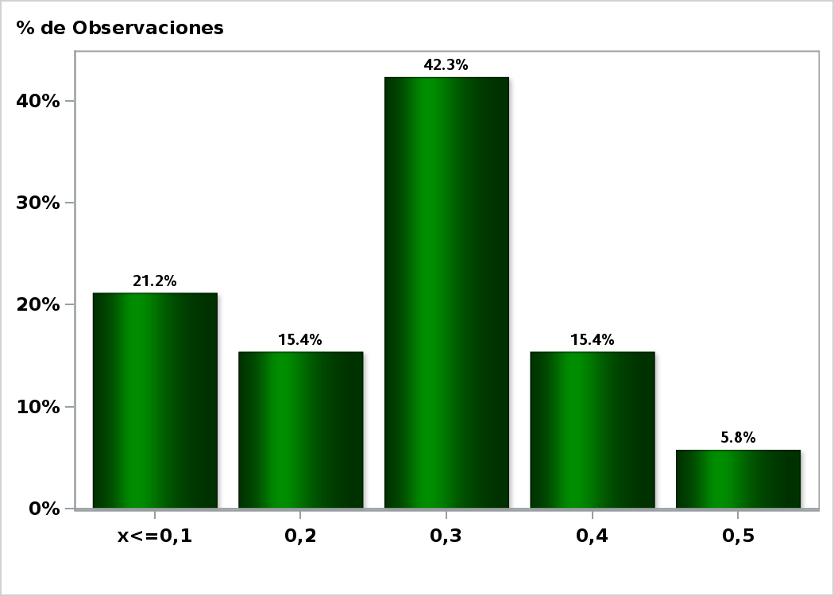

Click para volver al Resumen

Graf3
Encuesta de Expectativas Económicas Septiembre 2020
Inflación en 11 meses ( variaciones en % )
Nro. respuestas: 52 Mediana: 2,6%

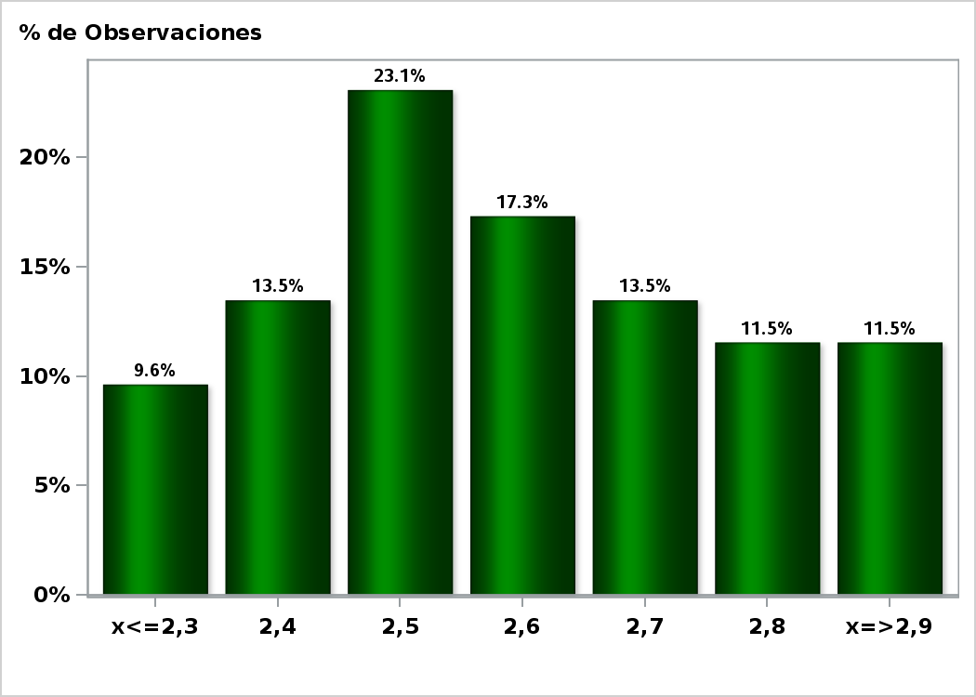

Click para volver al Resumen

Graf4
Encuesta de Expectativas Económicas Septiembre 2020
Inflación en 23 meses ( variaciones en % )
Nro. respuestas: 52 Mediana: 3%

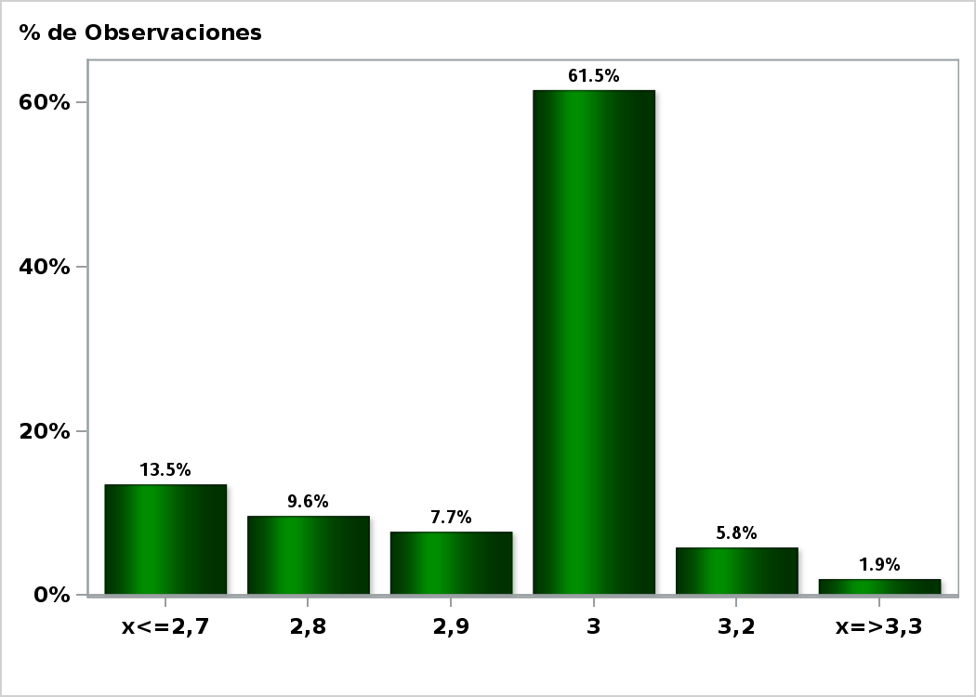

Click para volver al Resumen

Graf5
Encuesta de Expectativas Económicas Septiembre 2020
Inflación en 35 meses ( variaciones en % )
Nro. respuestas: 52 Mediana: 3%

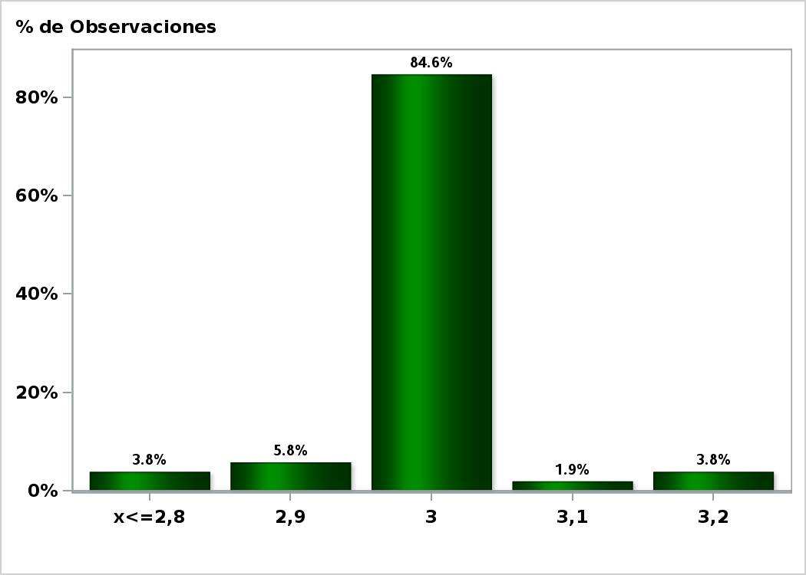

Click para volver al Resumen

Graf6
Encuesta de Expectativas Económicas Septiembre 2020
Inflación diciembre 2020 ( variaciones en % )
Nro. respuestas: 52 Mediana: 2,2%

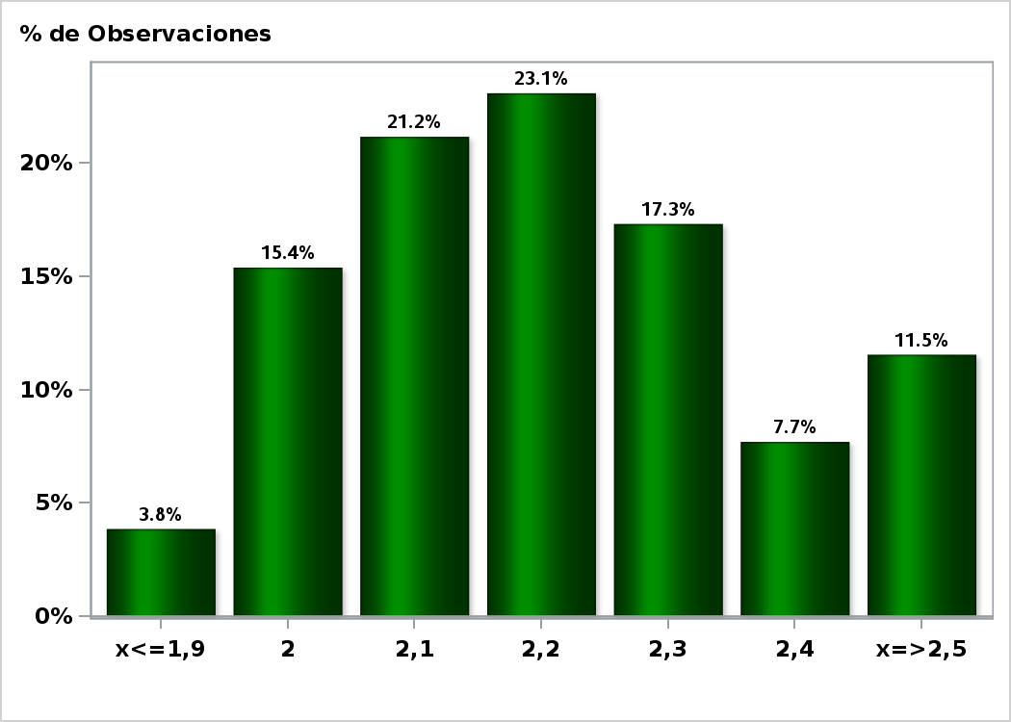

Click para volver al Resumen

Graf7
Encuesta de Expectativas Económicas Septiembre 2020
Inflación diciembre 2021 ( variaciones en % )
Nro. respuestas: 52 Mediana: 2,8%

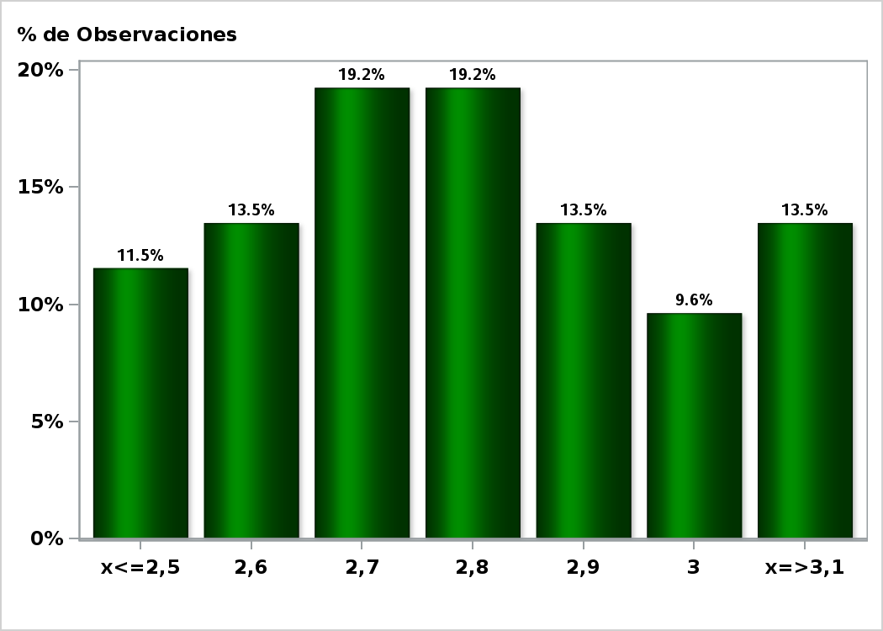

Click para volver al Resumen

Graf8
Encuesta de Expectativas Económicas Septiembre 2020
Tasa de Política Monetaria en la siguiente reunión
Nro. respuestas: 53 Mediana: 0,5%

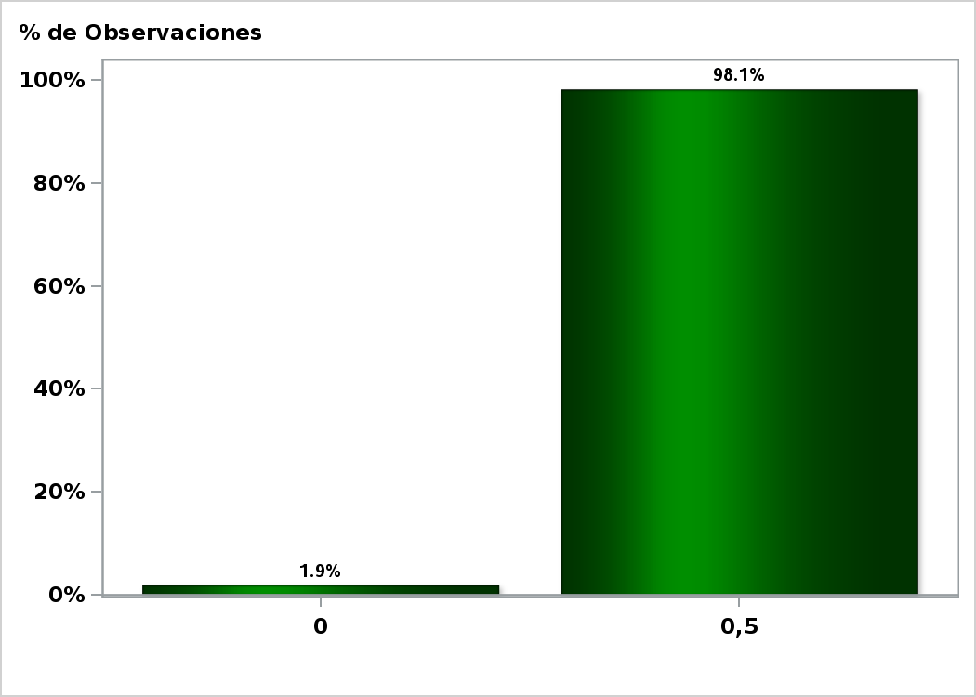

Click para volver al Resumen

Graf12
Encuesta de Expectativas Económicas Septiembre 2020
Tasa de Política Monetaria dentro de 11 meses
Nro. respuestas: 53 Mediana: 0,5%

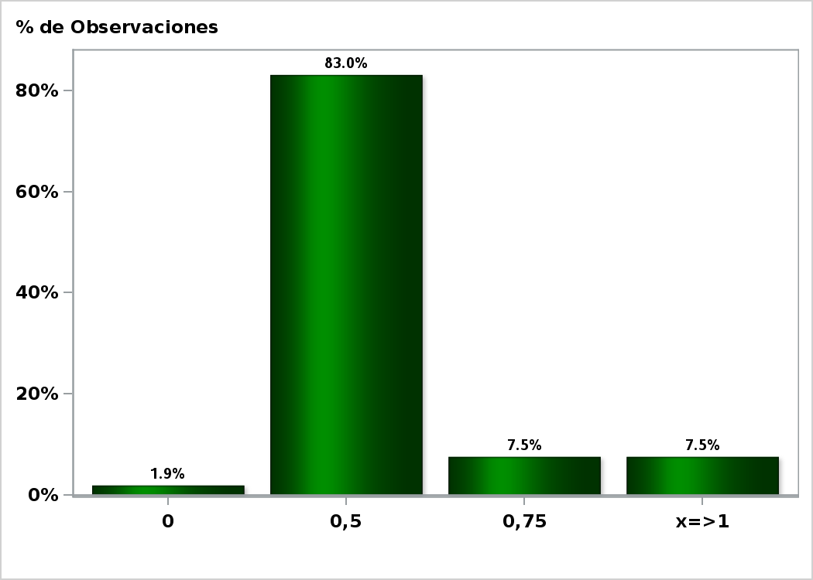

Click para volver al Resumen

Graf13
Encuesta de Expectativas Económicas Septiembre 2020
Tasa de Política Monetaria dentro de 17 meses
Nro. respuestas: 52 Mediana: 0,5%

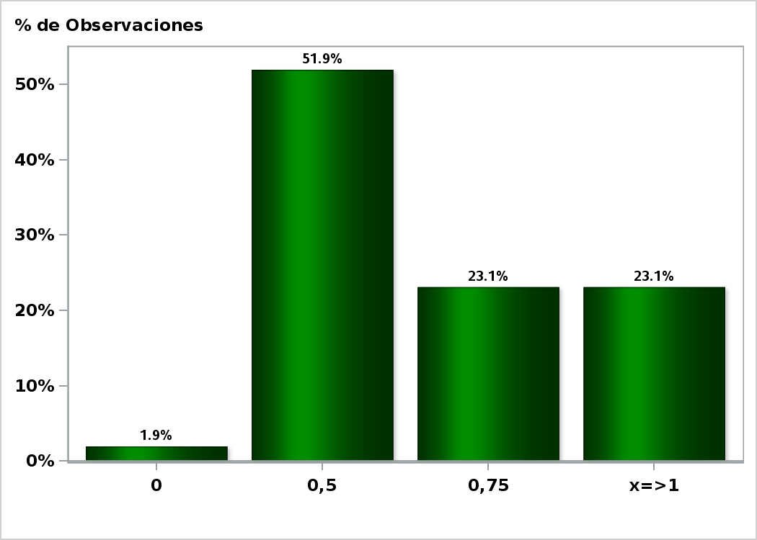

Click para volver al Resumen

Graf14
Encuesta de Expectativas Económicas Septiembre 2020
Tasa de Política Monetaria dentro de 23 meses
Nro. respuestas: 52 Mediana: 1%

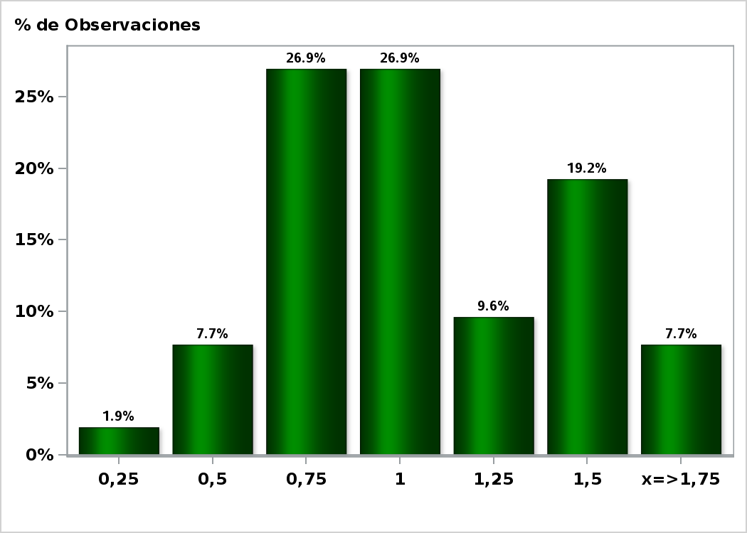

Click para volver al Resumen

Graf15
Encuesta de Expectativas Económicas Septiembre 2020
Tasa de Política Monetaria dentro de 35 meses
Nro. respuestas: 51 Mediana: 1,75%

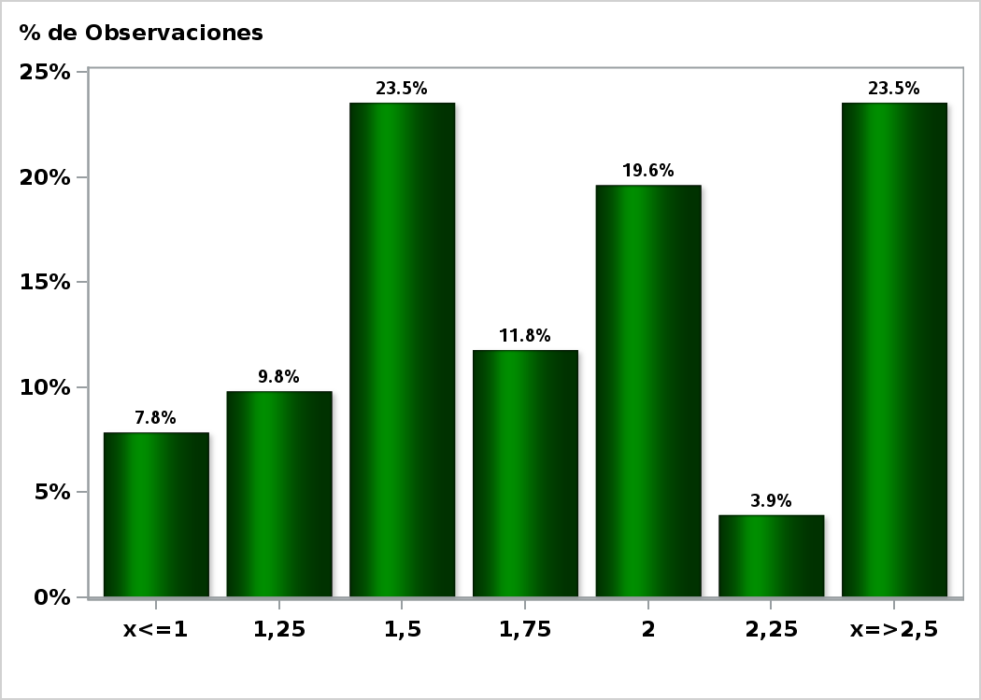

Click para volver al Resumen

Graf16
Encuesta de Expectativas Económicas Septiembre 2020
Tasa BCU 5 años dentro de 2 meses (%)
Nro. respuestas: 44 Mediana: -1%

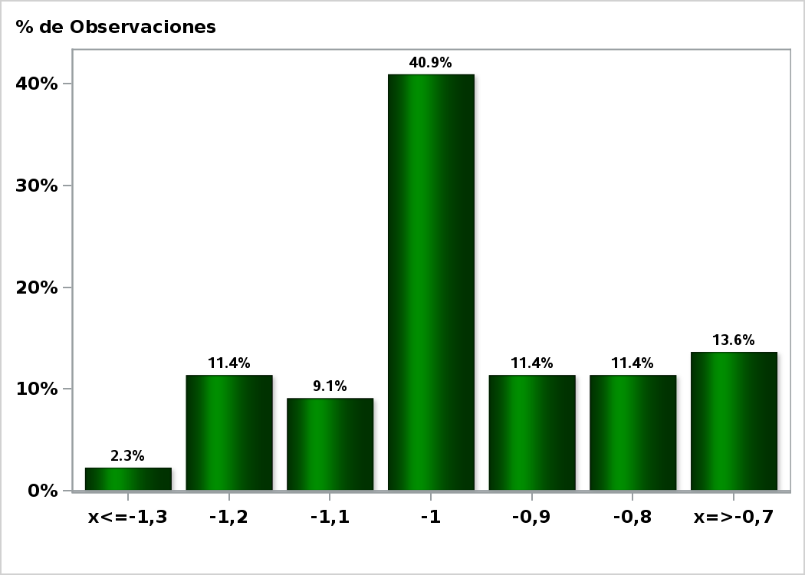

Click para volver al Resumen

Graf17
Encuesta de Expectativas Económicas Septiembre 2020
Tasa BCU 5 años dentro de 11 meses (%)
Nro. respuestas: 41 Mediana: -0,5%

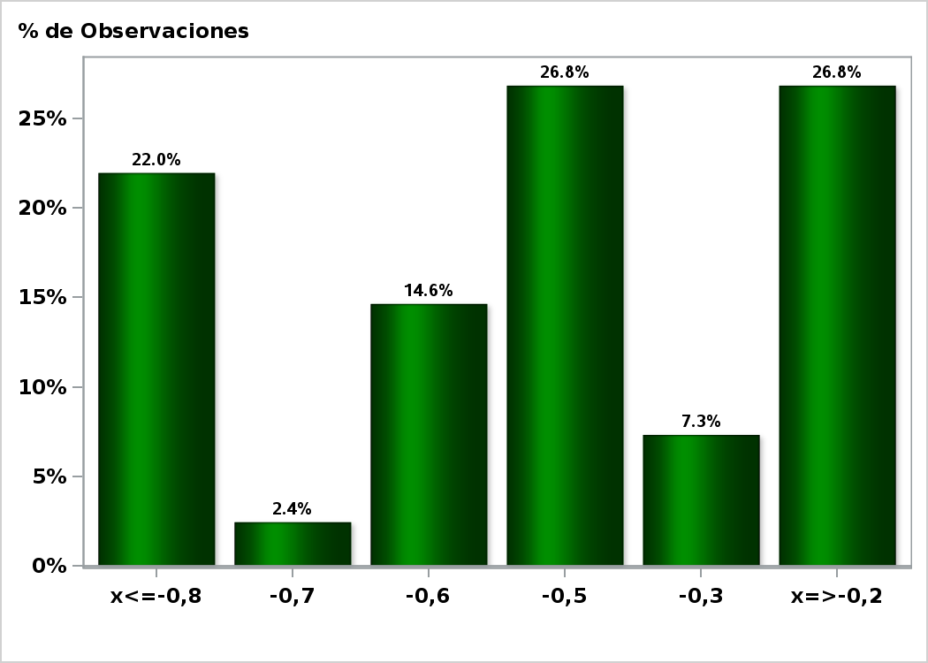

Click para volver al Resumen

Graf18
Encuesta de Expectativas Económicas Septiembre 2020
Tasa BCU 5 años dentro de 23 meses (%)
Nro. respuestas: 41 Mediana: 0%

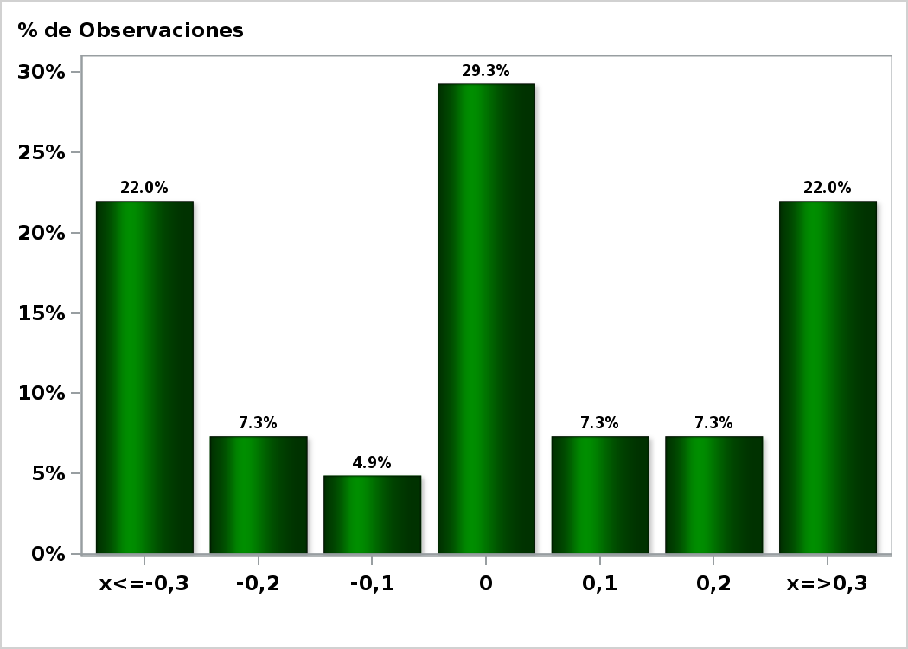

Click para volver al Resumen

Graf19
Encuesta de Expectativas Económicas Septiembre 2020
Tasa BCP 5 años dentro de 2 meses (%)
Nro. respuestas: 45 Mediana: 1,5%

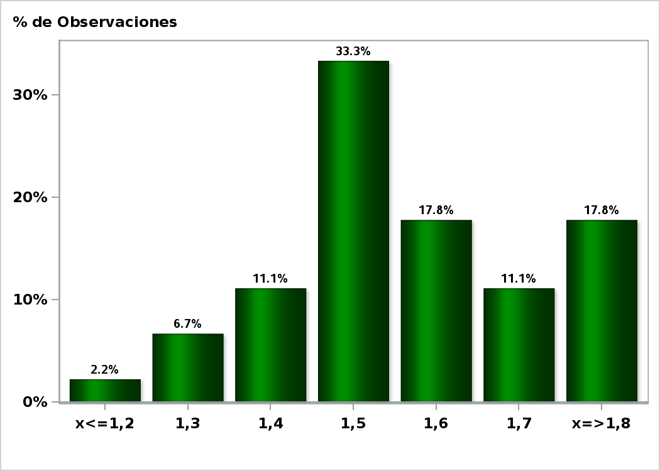

Click para volver al Resumen

Graf20
Encuesta de Expectativas Económicas Septiembre 2020
Tasa BCP 5 años dentro de 11 meses (%)
Nro. respuestas: 42 Mediana: 2,1%

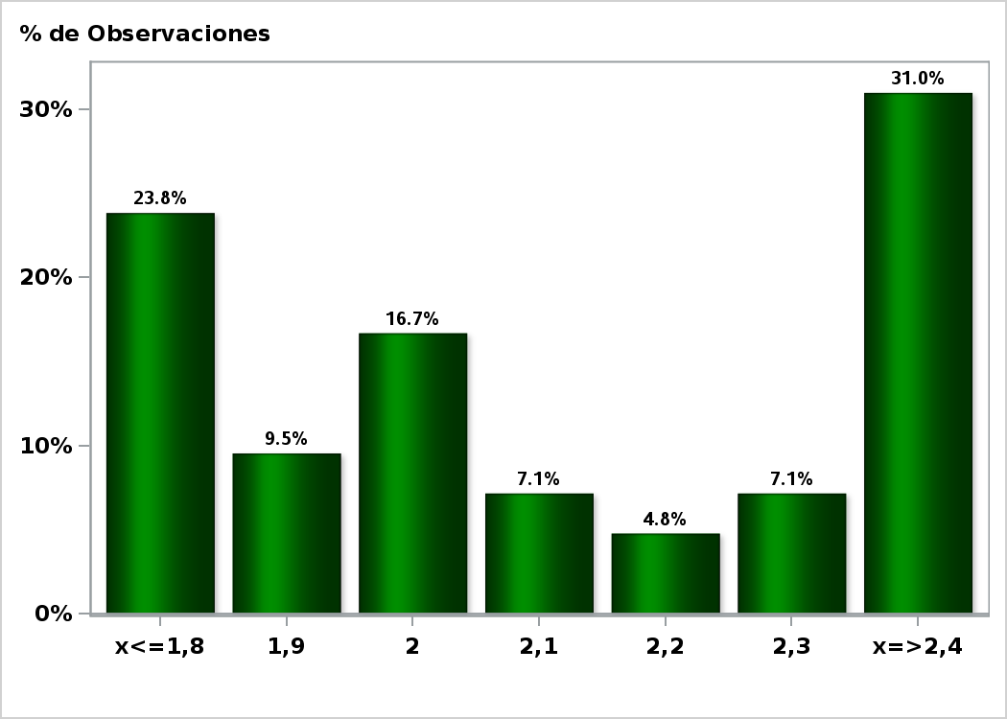

Click para volver al Resumen

Graf21
Encuesta de Expectativas Económicas Septiembre 2020
Tasa BCP 5 años dentro de 23 meses (%)
Nro. respuestas: 42 Mediana: 2,9%

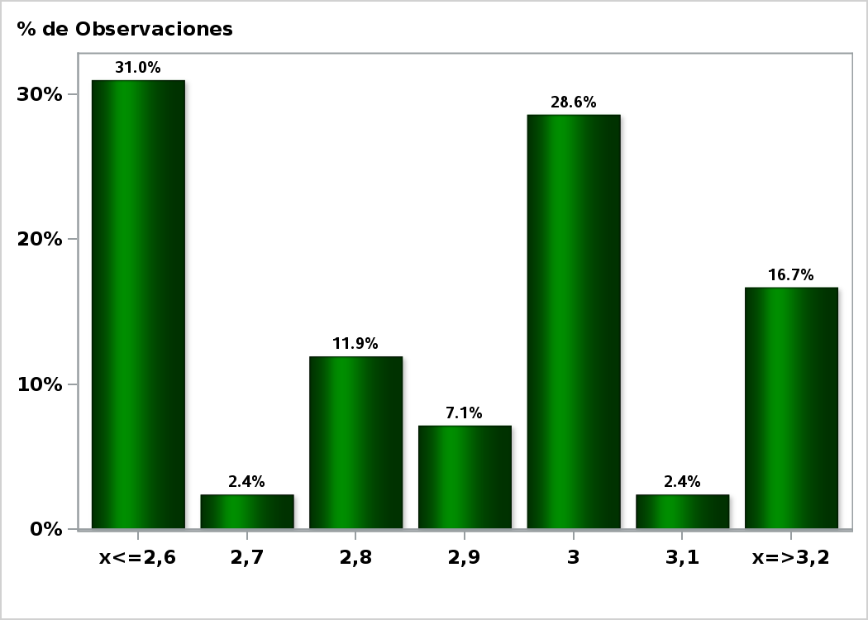

Click para volver al Resumen

Graf22
Encuesta de Expectativas Económicas Septiembre 2020
Tipo de cambio dentro de 2 meses ($ por US$)
Nro. respuestas: 52 Mediana: $780

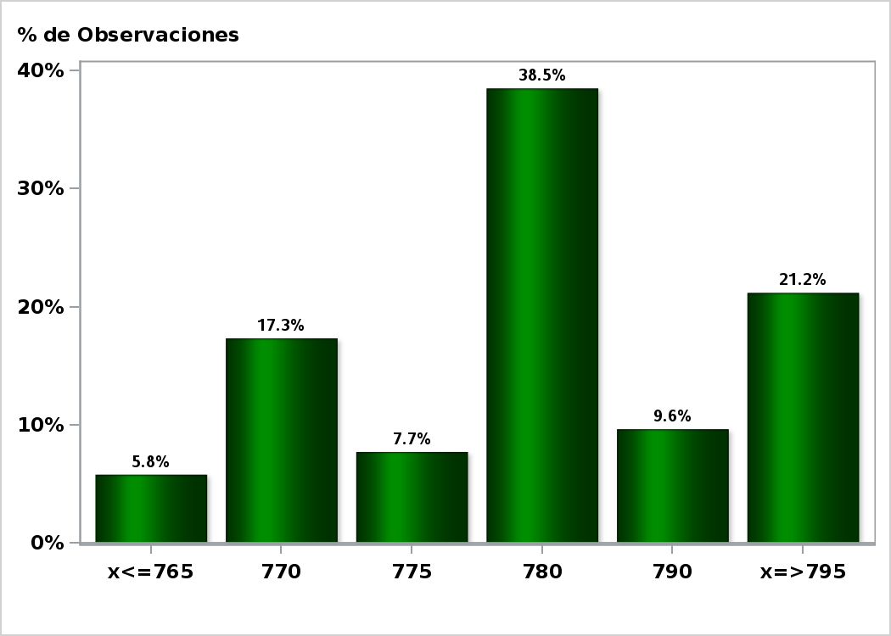

Click para volver al Resumen

Graf23
Encuesta de Expectativas Económicas Septiembre 2020
Tipo de cambio dentro de 11 meses ($ por US$)
Nro. respuestas: 51 Mediana: $767

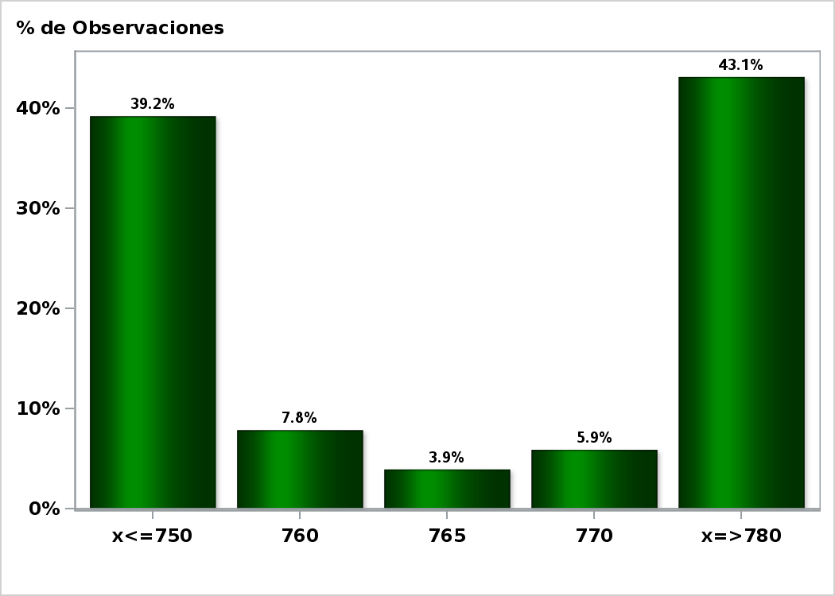

Click para volver al Resumen

Graf24
Encuesta de Expectativas Económicas Septiembre 2020
Tipo de cambio dentro de 23 meses ($ por US$)
Nro. respuestas: 51 Mediana: $750

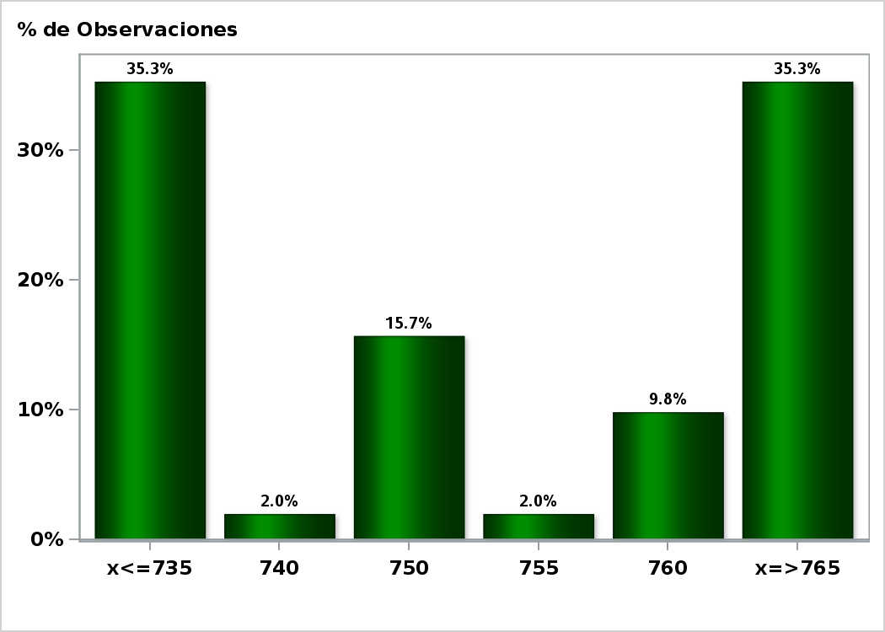

Click para volver al Resumen

Graf25
Encuesta de Expectativas Económicas Septiembre 2020
IMACEC un mes atrás ( variación 12 meses )
Nro. respuestas: 53 Mediana: -8,9%

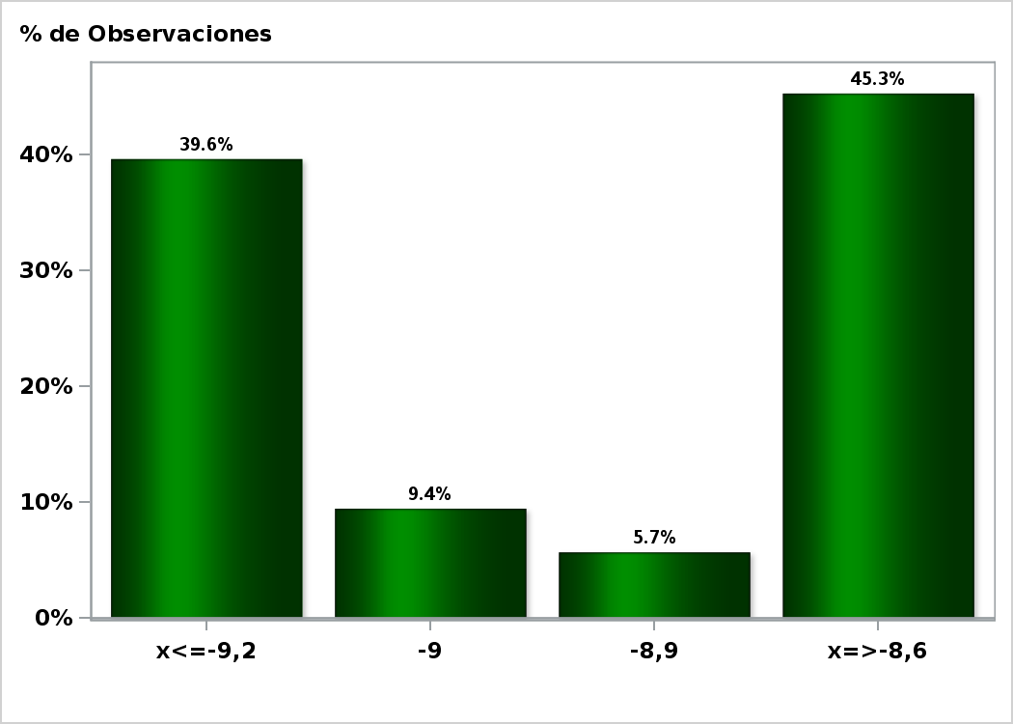

Click para volver al Resumen

Graf26
Encuesta de Expectativas Económicas Septiembre 2020
IMACEC No Minero un mes atrás ( variación 12 meses )
Nro. respuestas: 42 Mediana: -10%

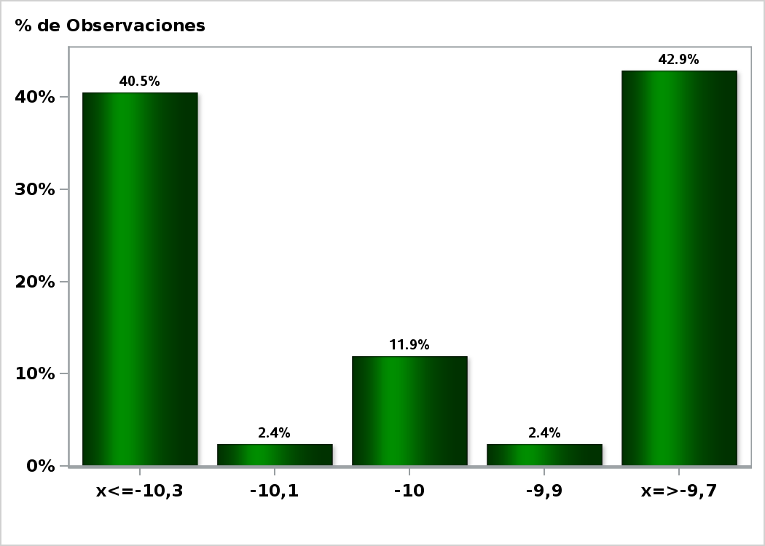

Click para volver al Resumen

Graf27
Encuesta de Expectativas Económicas Septiembre 2020
PIB en trimestre calendario de la encuesta ( variación 12 meses )
Nro. respuestas: 51 Mediana: -8,2%

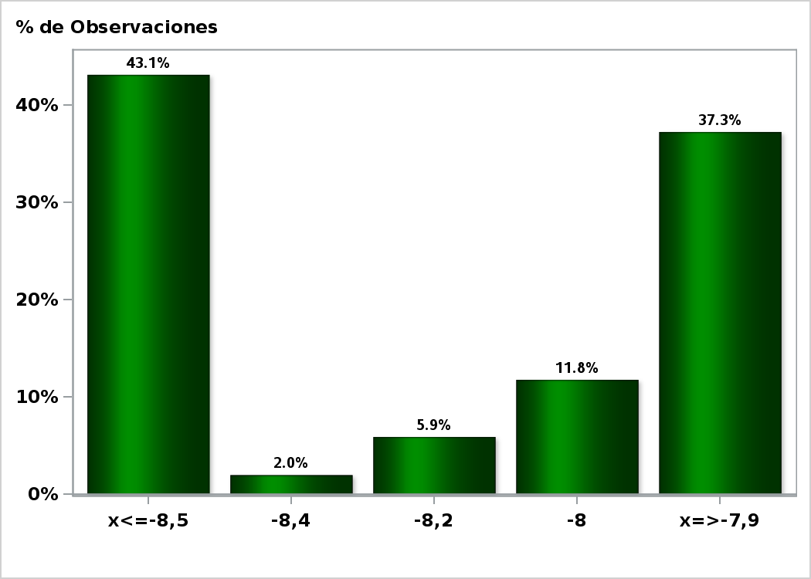

Click para volver al Resumen

Graf28
Encuesta de Expectativas Económicas Septiembre 2020
PIB Año 2020 ( variación 12 meses )
Nro. respuestas: 53 Mediana: -5,5%

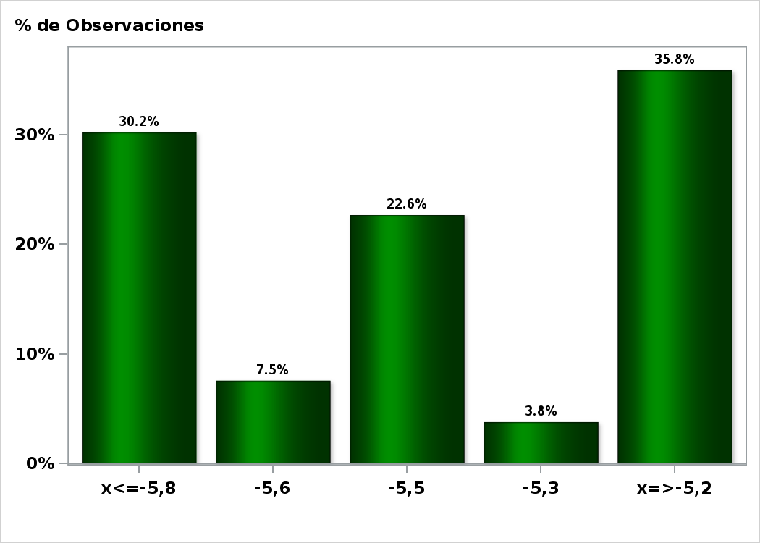

Click para volver al Resumen

Graf29
Encuesta de Expectativas Económicas Septiembre 2020
PIB Año 2021( variación 12 meses )
Nro. respuestas: 50 Mediana: 4,5%

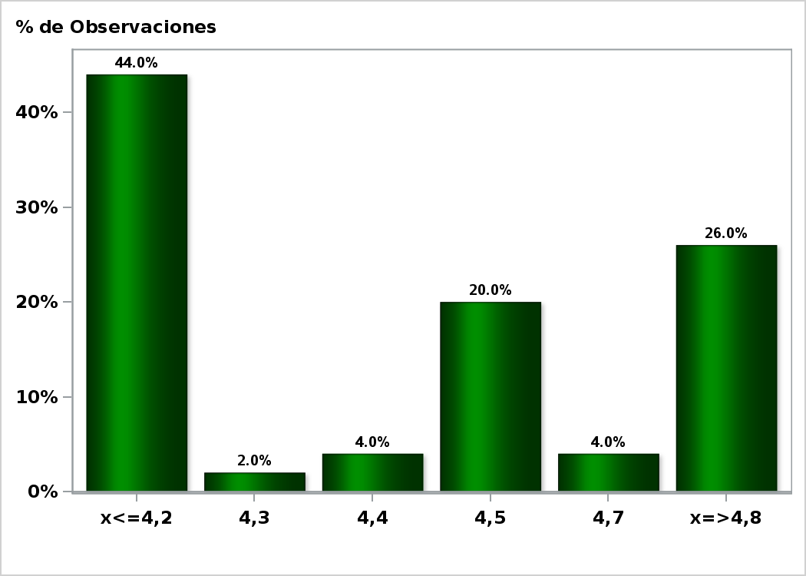

Click para volver al Resumen

Graf30
Encuesta de Expectativas Económicas Septiembre 2020
PIB Año 2022 ( variación 12 meses )
Nro. respuestas: 49 Mediana: 3%

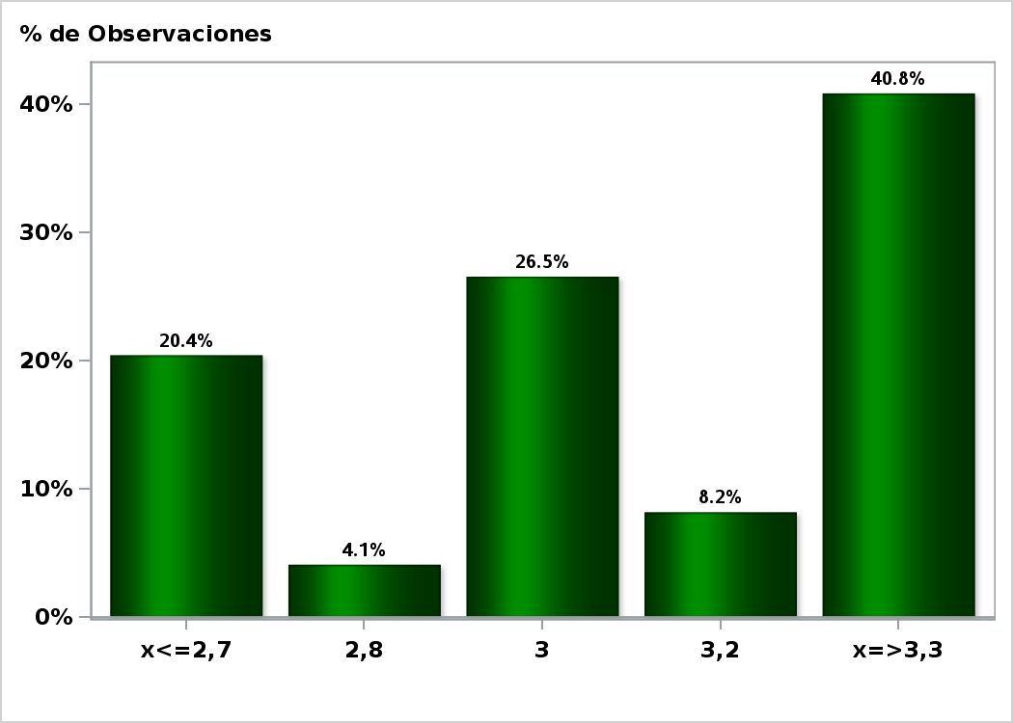

Click para volver al Resumen

Graf31
Encuesta de Expectativas Económicas Septiembre 2020
PIB No Minero en trimestre calendario de la encuesta ( variación 12 meses )
Nro. respuestas: 42 Mediana: -8,9%

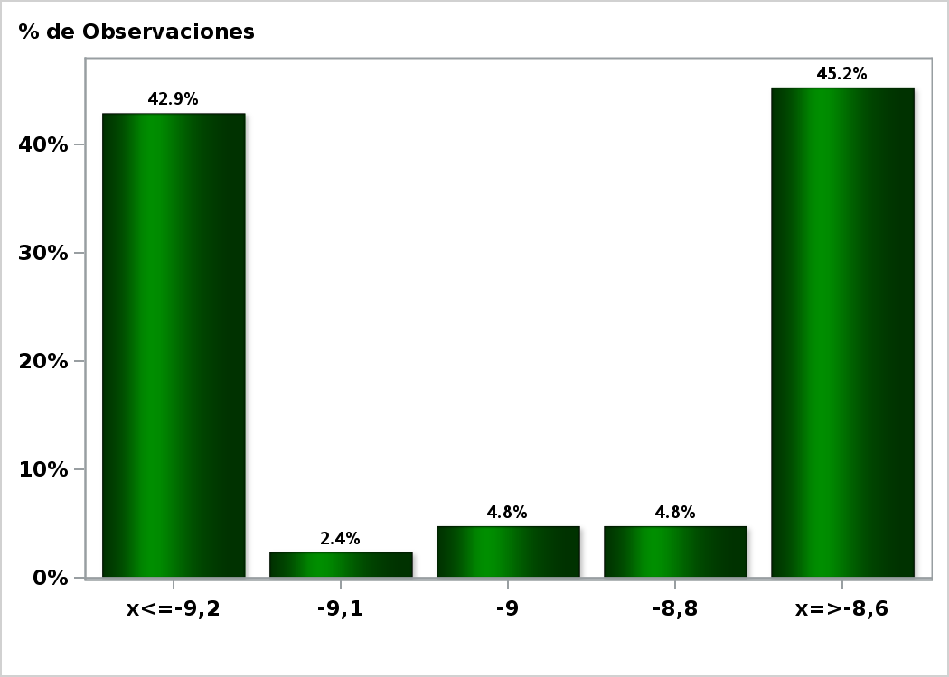

Click para volver al Resumen

Graf32
Encuesta de Expectativas Económicas Septiembre 2020
PIB No Minero Año 2020 ( variación 12 meses )
Nro. respuestas: 42 Mediana: -6,2%

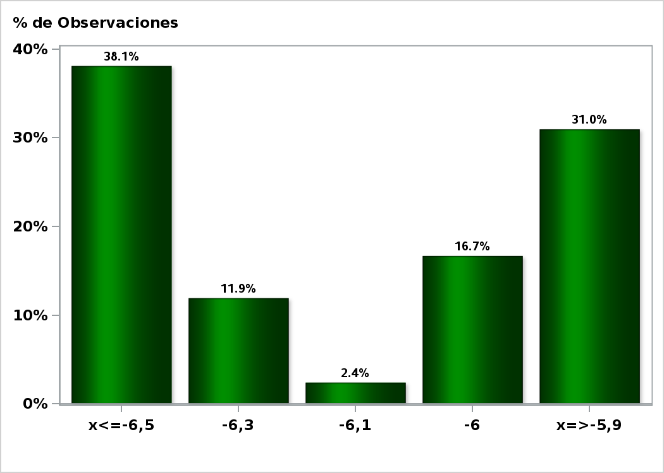

Click para volver al Resumen

Graf33
Encuesta de Expectativas Económicas Septiembre 2020
PIB No Minero Año 2021 ( variación 12 meses )
Nro. respuestas: 42 Mediana: 4,7%

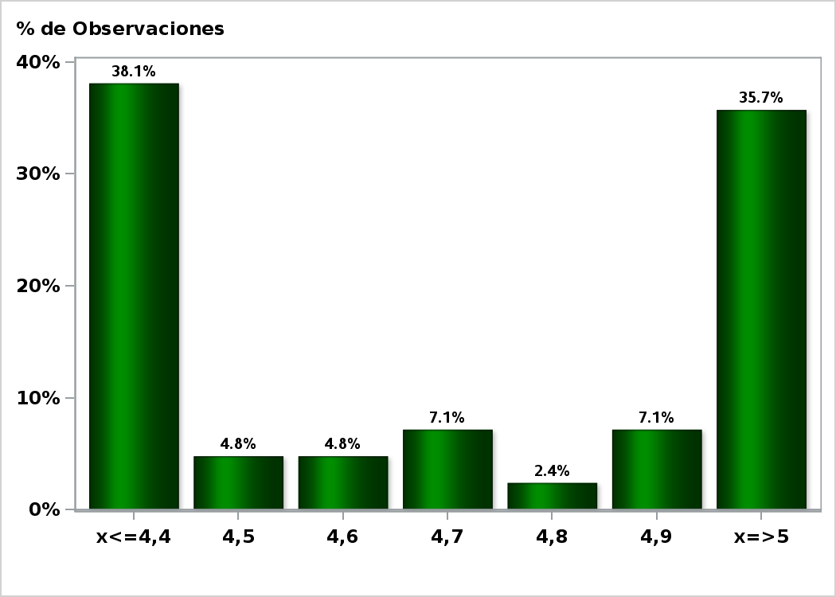

Click para volver al Resumen

Graf34
Encuesta de Expectativas Económicas Septiembre 2020
PIB No Minero Año 2022 ( variación 12 meses )
Nro. respuestas: 41 Mediana: 3,1%

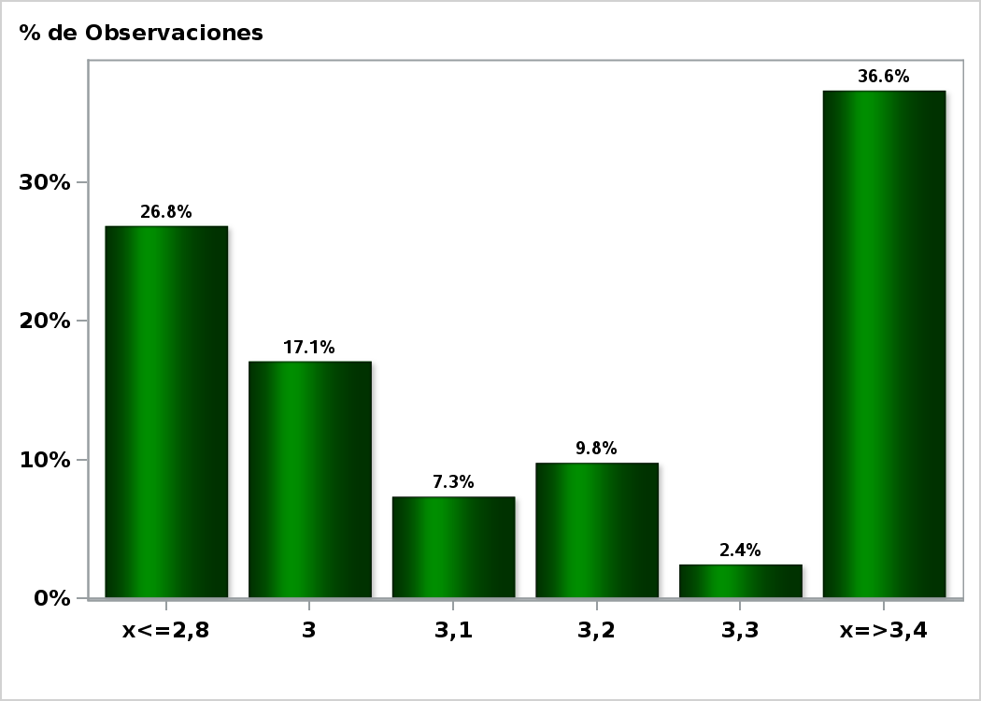

Click para volver al Resumen

Graf35
Encuesta de Expectativas Económicas Septiembre 2020
Consumo de los Hogares e IPSFL Año 2020 ( variación 12 meses )
Nro. respuestas: 41 Mediana: -5%

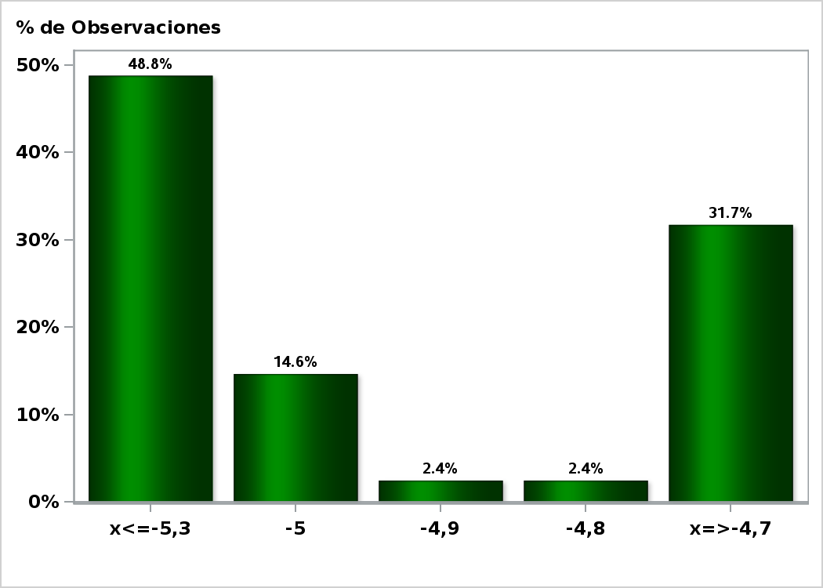

Click para volver al Resumen

Graf36
Encuesta de Expectativas Económicas Septiembre 2020
Consumo de los Hogares e IPSFL Año 2021( variación 12 meses )
Nro. respuestas: 41 Mediana: 4,5%

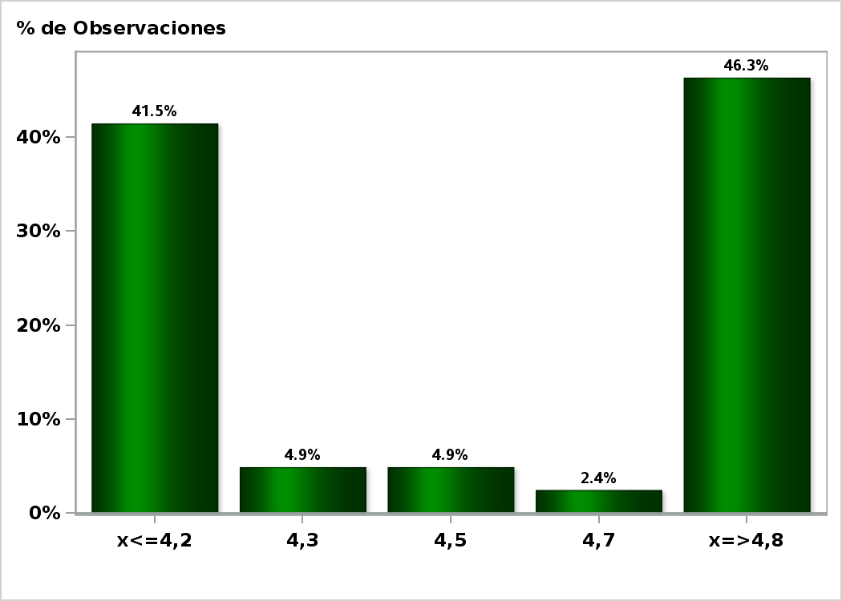

Click para volver al Resumen

Graf37
Encuesta de Expectativas Económicas Septiembre 2020
Formación Bruta de Capital Fijo Año 2020 ( variación 12 meses )
Nro. respuestas: 42 Mediana: -11%

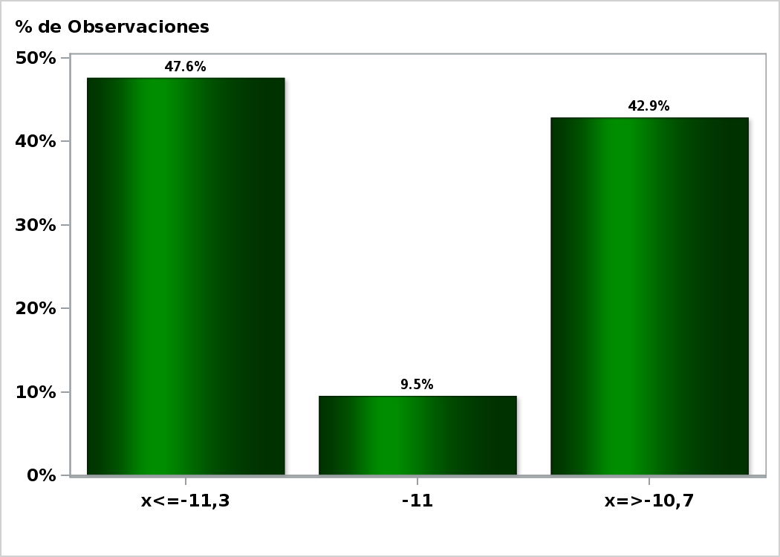

Click para volver al Resumen

Graf38
Encuesta de Expectativas Económicas Septiembre 2020
Formación Bruta de Capital Fijo Año 2021( variación 12 meses )
Nro. respuestas: 42 Mediana: 6,2%

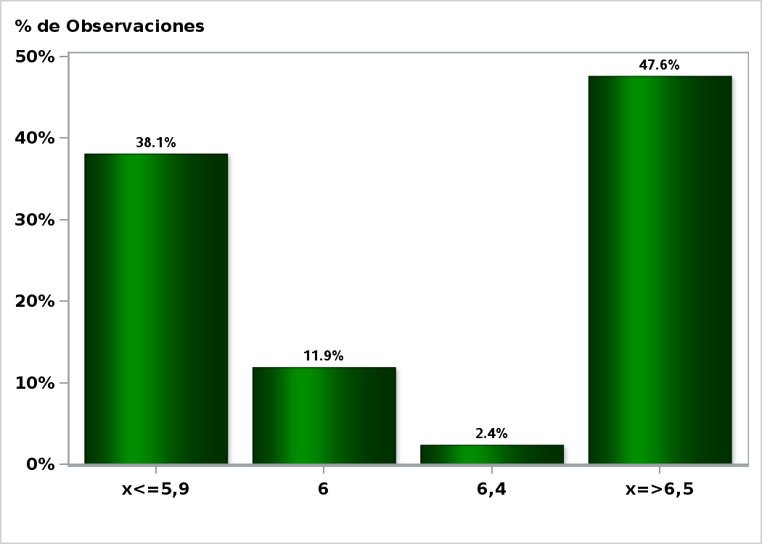

Click para volver al Resumen

